画面イメージ
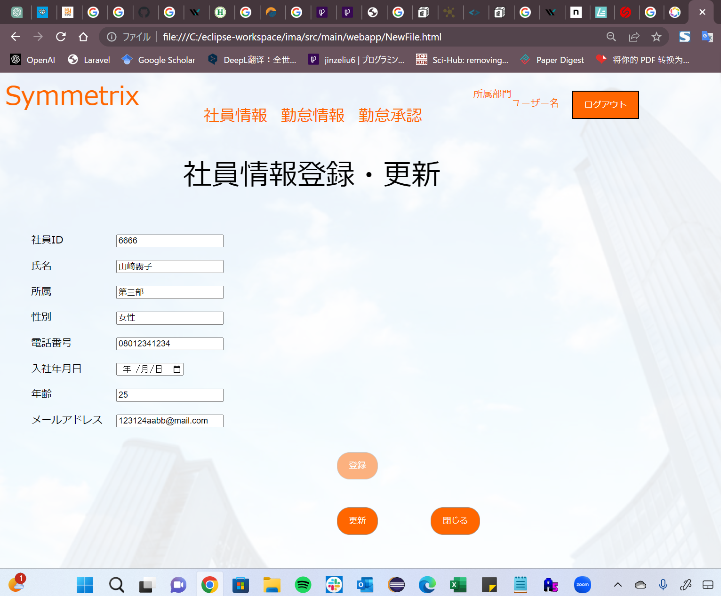
詳細設計書 |  | 論理名称 | K003 | システムID | KS | 改訂日 | 2023-06-06
 |  | 物理名称 | 社員情報登録・更新 | システム名称 | 社員情報登録・更新 | 改訂者 | 劉金澤

画面イメージ
 | 登録モード
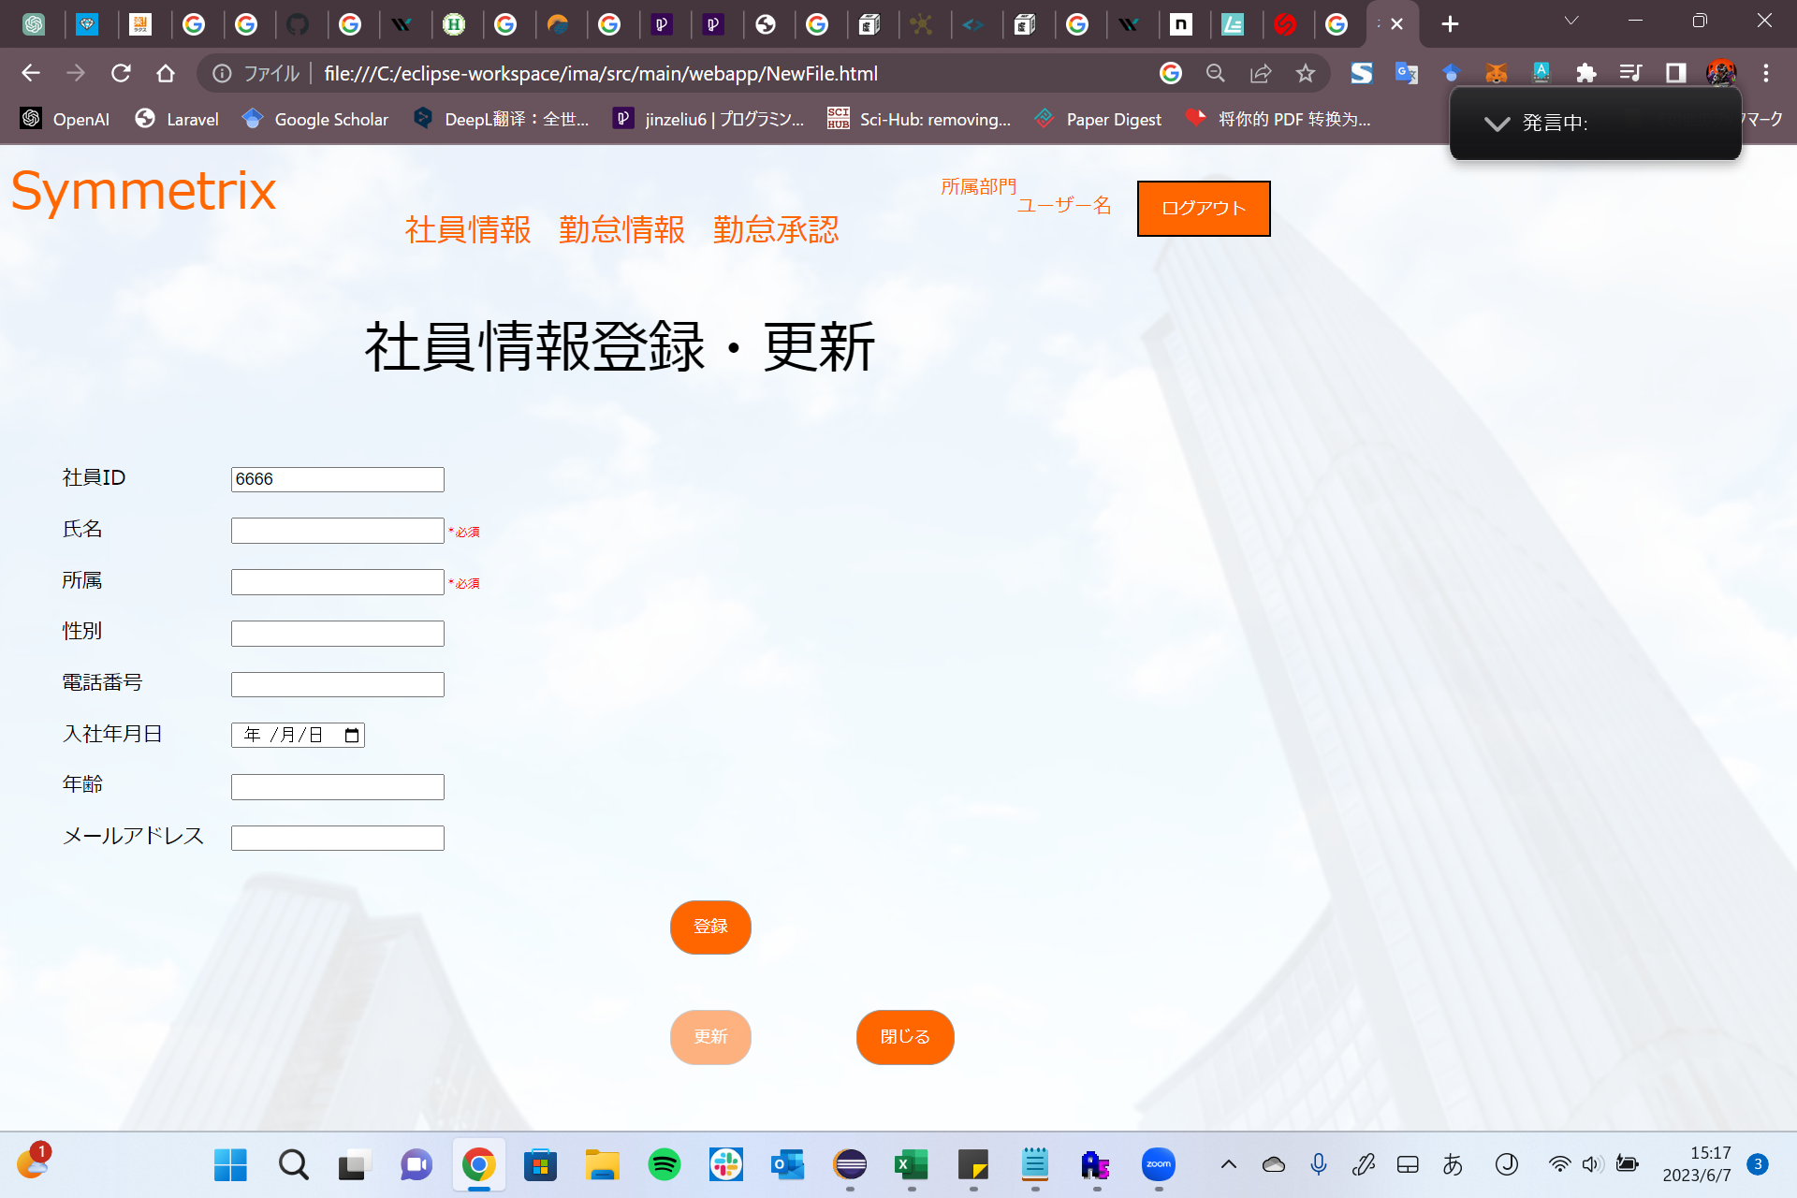

 | 更新モード

IO関連
詳細設計書 |  | 論理名称 |  | K003 |  |  |  | システムID | KS |  | 改訂日 | 2023-06-06
 |  | 物理名称 |  | 社員情報登録・更新 |  |  |  | システム名称 | 勤怠管理システム |  | 改訂者 | 劉金澤

I/O関連図

社員マスタ

社員情報一覧
基本情報登録・更新
 |  |  |  |  | 追加ボタン |  |  |  |  | 登録ボタン（add）

 |  |  |  | 社員IDリング |  |  |  |  |  | 更新ボタン（update）

パラメータ一覧
No | 論理名称 |  | 物理名称 |  |  | I/O | 備考
1 | 社員ID |  | employeesId |  |  | O | 更新モード（リングされたIDに関する情報をGET） getById()
2
3
4
5
6
7
8
9
テーブル一覧
No | 論理名称 |  | 物理名称 |  |  | I/O | 備考
1 | 社員情報 |  | T_EMPLOYEES |  |  | I/O
2 | 部門情報 |  | T_DEPT |  |  | O
3
4
5
6
7
8
9
ファイル一覧
No | 論理名称 |  | 物理名称 |  |  | I/O | 備考
1
2
3
4
5
6
7
8
9

イベント処理
詳細設計書 |  |  |  |  |  |  |  | 画面ID |  | K003 |  |  | システムID | KS | 改訂日 | 2023-06-06
 |  |  |  |  |  |  |  | 画面名称 |  | 社員情報登録・更新 |  |  | システム名称 | 勤怠管理システム | 改訂者 | 劉金澤

1.初期表示処理

 | 1.1.画面制御

 |  | 1.1.1.活性化制御

 |  |  |  | 登録モード
 |  |  |  | No | 項目名 |  |  |  | 活性化
 |  |  |  | 1 | 登録 |  |  |  | 活性
 |  |  |  | 2 | 更新 |  |  |  | 非活性
 |  |  |  | 3 | 閉じる |  |  |  | 活性

 |  |  |  | 更新モード
 |  |  |  | No | 項目名 |  |  |  | 活性化
 |  |  |  | 1 | 登録 |  |  |  | 非活性
 |  |  |  | 2 | 更新 |  |  |  | 活性
 |  |  |  | 3 | 閉じる |  |  |  | 活性

 | 1.2.社員ID取得（登録モード）

 |  |  | 抽出項目
 |  |  |  | last_insert_id() AS 新社員ID（自動採番）(IDENTITY)

 |  |  | テーブル
 |  |  |  | 社員情報 |  | T_EMPLOYEES

 |  |  | 抽出条件
 |  |  | INSERT INTO T_EMPLOYEES (CREATE_DATE,CREATE_USERID) VALUES(CURRENT_TIME,現在管理者ID); SELECT last_insert_id() FROM T_EMPLPYEES;

スペルミス
 |  |  | 集約条件
 |  |  |  | なし

 |  |  | ソート順
 |  |  |  | なし

 | 1.3.社員情報取得（更新モード）

 |  |  | 抽出項目
 |  |  |  | DEPT_NAME AS |  |  | 所属部門名
 |  |  |  | GENDER AS |  |  | 性別
 |  |  |  | PHONE_NUMBER AS |  |  | 電話番号
 |  |  |  | ENTRY_DATE AS |  |  | 入社年月日
 |  |  |  | AGE AS |  |  | 年齢
 |  |  |  | EMAIL AS |  |  | メールアドレス

 |  |  | テーブル
 |  |  |  | 社員情報 |  | T_EMPLOYEES
 |  |  |  | 部門情報 |  | T_DEPT

 |  |  | 抽出条件
 |  |  | FROM 社員情報 JOIN 社員情報.所属ID = 部門情報.所属ID WHERE 社員ID = 更新の社員ID;

 |  |  | 集約条件
 |  |  |  | なし

 |  |  | ソート順
 |  |  |  | なし

 |  |  | No | 画面項目名 |  |  | 編集仕様 |  |  |  |  | 備考
 |  |  |  |  |  |  | 取得処理 |  | 項目名 |  | 編集仕様詳細
 |  |  | 1 | 社員ID |  |  | 1.2 |  | 新社員ID |  | 編集なし | 自動採番発行,登録モード
 |  |  | 2 | 氏名 |  |  | 1.3 |  | 社員名 |  | 編集なし
 |  |  | 3 | 所属 |  |  | 1.3 |  | 社員所属部門 |  | 編集なし
 |  |  | 4 | 性別 |  |  | 1.3 |  | 社員性別 |  | 編集なし
 |  |  | 5 | 電話番号 |  |  | 1.3 |  | 社員電話番号 |  | 編集なし
 |  |  | 6 | 入社年月日 |  |  | 1.3 |  | 入社年月日 |  | 編集なし
 |  |  | 7 | 年齢 |  |  | 1.3 |  | 社員年齢 |  | 編集なし
 |  |  | 8 | メールアドレス |  |  | 1.3 |  | メールアドレス |  | 編集なし

1.4.登録ボタンクリック処理

 | 1．必須項目入力確認

 |  | ①必須項目入力

 |  |  | ・氏名*必須、所属*必須は未入力の場合、エラーメッセージを表示する

 |  |  |  | メッセージ内容：必須項目が未入力

 | 2．社員情報登録処理

 |  | ・新社員情報をDBに保存

 | 3．登録完了メッセージを表示する、「はい」をクリックする場合、’社員情報一覧’画面に戻る

 |  | メッセージ内容：新社員情報登録が完了しました。

1.5.更新ボタンクリック処理

 | 1.社員情報更新処理

 |  | ・社員情報をDBに更新

 | 2．更新完了メッセージを表示する、「はい」をクリックする場合、’社員情報一覧’画面に戻る

 |  | メッセージ内容：社員情報更新が完了しました。

1.6.閉じるボタンクリック処理

 | 1．登録・更新処理内容の確認

 |  | ・入力された内容があり、登録・更新ボタンをクリックせずに閉じるボタンをクリックする場合、確認メッセージを表示する
 |  |  | 「はい」をクリックしたら、’社員情報一覧’画面に戻る。「いいえ」をクリックしたら、処理を中止する

 |  |  | メッセージ内容：入力された内容を登録・更新されていません。よろしいですか。

 | 2．閉じるボタンをクリックしたら、’社員情報一覧’画面に戻る。

